Orders
order_id | custormer_id | restaurant_id | total_price | status | delivery_address | delivery_time
1 | 1 | 1 | 50000 | Đã giao hàng | Cốm Saximi, thôn 9, Tân Xã, Thạch Thất, Hà Nội | 10/30/22 | Status | Đang chuẩn bị
2 | 3 | 2 | 60000 | Đã giao hàng | Trọ Tuấn Cường, Thạch Hoà, Thạch Thất, Hà Nội | 11/29/22 |  | Đang giao
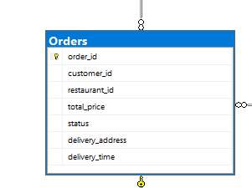
3 | 3 | 3 | 45000 | Đang chuẩn bị | Trọ Ông bà, Thạch Hoà, Thạch Thất | 2/28/22 |  | Đã giao
4 | 1 | 4 | 55000 | Đang chuẩn bị | Cổng trường đại học FPT | 3/1/23
5 | 1 | 5 | 50000 | Đang giao hàng | Thôn 4, Thạch Hoà, Thạch Thất | 3/2/23
6 | 3 | 6 | 50000 | Đã giao hàng | Cốm Saximi, thôn 9, Tân Xã, Thạch Thất, Hà Nội | 3/11/23
7 | 3 | 7 | 70000 | Đã giao hàng | Trọ Tuấn Cường, Thạch Hoà, Thạch Thất, Hà Nội | 3/3/23
8 | 1 | 8 | 65000 | Đang chuẩn bị | Trọ Ông bà, Thạch Hoà, Thạch Thất | 3/6/23
9 | 1 | 9 | 70000 | Đang chuẩn bị | Cổng trường đại học FPT | 2/11/23
10 | 3 | 10 | 55000 | Đang giao hàng | Thôn 4, Thạch Hoà, Thạch Thất | 3/18/23

